登陆画面
上部追加LOGO以及产品名称



取消

点击快捷方式，登录界面表示，验证通过后，显示主菜单
按钮为登录，取消
加一个logo

登陆成功，进入主菜单
点击取消，关闭页面

每次登陆成功，会对登陆履历表进行新规操作。

用户被伦理删除或锁定时登陆不可

主菜单
 |  |  |  |  | 告警显示 | 触发告警时，显示对应提示色，以及声音提示
 |  |  | 北京 | 文字是从DB中读取的
头部显示项目固定 |  |  |  |  |  | link | link
画面名 |  |  | 北京时间 | 世界时间 | 告警显示 | 退出 | 昼夜css切替
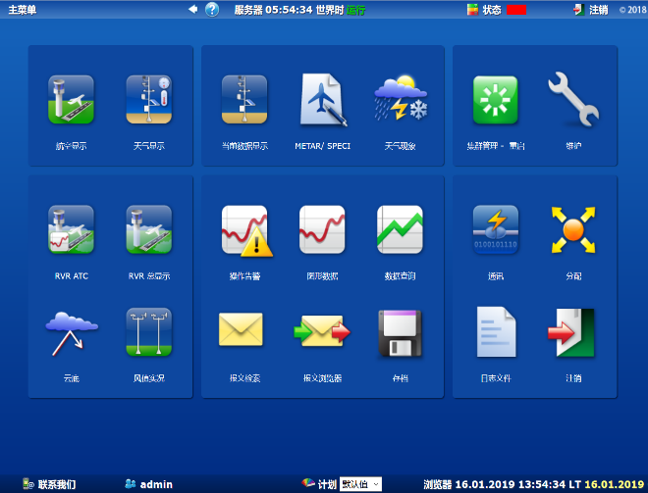
退出
夜间
 |  |  |  |  |  |  |  | 现有机能图片只能参考
 |  |  |  |  |  |  |  | 画面根据登陆用户权限，对各个子画面进行制御。
 |  |  |  |  |  |  |  | 有权限：正常，可点击
 |  |  |  |  |  |  |  | 无权限：图片灰化，不可点击

 |  |  |  |  |  |  |  | 划分区域
 |  |  |  |  |  |  |  |  | 1 | 实时显示
 |  |  |  |  |  |  |  |  |  |  | 航空显示 | 跑道视程空管显示 |  | 云底显示
 |  |  |  |  |  |  |  |  |  |  | 天气显示 | 跑道视程总显示
 |  |  |  |  |  |  |  |  |  |  | 当前数据显示 | 风数据显示

 |  |  |  |  |  |  |  |  | 2 | 历史数据相关
 |  |  |  |  |  |  |  |  |  |  | 年月总簿 | 风玫瑰图
 |  |  |  |  |  |  |  |  |  |  | 图形数据
 |  |  |  |  |  |  |  |  |  |  | 存档

 |  |  |  |  |  |  |  |  | 3 | 环境设置
 |  |  |  |  |  |  |  |  |  |  | 机场设置 |  | 跑道设置

 |  |  |  |  |  |  |  |  |  |  | 系统设置

 |  |  |  |  |  |  |  |  | 4 | 用户管理
 |  |  |  |  |  |  |  |  |  |  | 用户权限
 |  |  |  |  |  |  |  |  |  |  | 用户

link | link
 |  |  |  |  |  |  |  |  | 5 | 报文相关
底部显示固定 |  |  | 弹出子画面，个人信息维护子画面 |  |  |  |  |  |  |  | 报文规则
 |  |  |  |  |  |  |  |  |  |  | 收发报文

 |  | 弹出公司情报子画面，记载公司情报信息，版本信息

 |  |  |  |  |  |  |  | ※提示 | 航空显示
 |  |  |  |  |  |  |  |  | 这个图片链接，根据用户权限不同会迁移到三个不同的航空显示页面
 |  |  |  |  |  |  |  |  |  | 航空显示-中央观测情报
 |  |  |  |  |  |  |  |  |  | 航空显示-塔台管理
 |  |  |  |  |  |  |  |  |  | 航空显示-其他用户

个人信息维护子画面
该画面作为子画面被调用

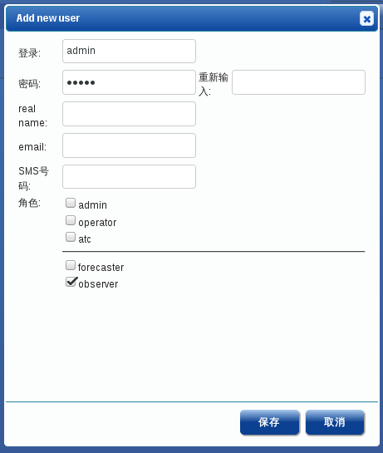
个人信息

 | 登陆：只读，登陆用户ID
 | 其他项目显示DB值，可修改
 | 密码条件：大于6位即可
 | 两次密码一致确认
 | 其他项目可为空
 | 保存压下，有确认对话框，OK后，对用户履历表新规数据。
电话

角色一览
角色
追加

角色名
用户名

一览项目
 |  | 按钮 | 按钮
角色名 | 用户名 | 编辑 | 删除 | ※提示 | 用户名
 |  |  |  |  | 当时点多有具有该权限的用户名，复数件可能，【,】分割显示

点击追加按钮，迁移到角色编辑（追加）画面
点击编辑按钮，迁移到角色编辑（修正）画面
点击删除按钮，对角色数据作伦理删除，删除前判断该角色未被有效用户（删除flg）使用，对角色履历表新规数据。

三种权限固定，系统预录入，不可编辑，不可删除

用户一览
追加
电话

一览项目 |  |  |  |  |  | 按钮 | 按钮
登录名 | 真实姓名 | 邮件 | 电话 | 角色 | 上次登录时间[UTC] | 编辑 | 删除

点击追加按钮，迁移到用户追加画面
点击编辑按钮，迁移到用户编辑画面
点击删除按钮，对用户数据作伦理删除，追加用户履历表新规数据

 |  |  |  |  |  |  | s
对应三个固定角色，存在三个固定用户，不可编辑，不可删除

用户编辑
追加分支

 |  | 密码加密方式，选择不可逆加密

电话

 |  | 上面三个角色为固定角色
 |  | 三个以外为登陆的角色
 |  | 角色改为单选，一个用户只能拥有一个角色

保存，追加用户表，追加用户履历表新规数据

 | 存在check
 | 、

编辑分支

 |  | 登陆为不可入力项

 |  | 密码直接覆盖

电话

 |  | 上面三个角色为固定角色
 |  | 三个以外为登陆的角色
 |  | 角色改为单选，一个用户只能拥有一个角色

 |  | 锁定/解锁 | 不做check
 |  | 保存 | check

锁定/解锁

保存，更新用户表，追加用户履历表新规数据
锁定/解锁 ，无视画面修改，直接对用户表锁定属性更新，追加用户履历表新规数据

航空显示-中央
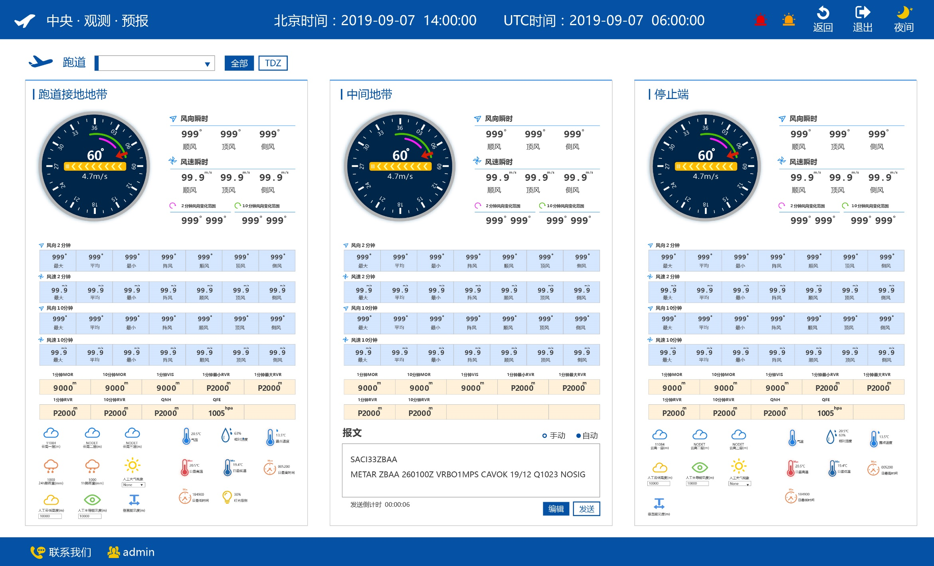

 |  |  |  |  |  |  | 跑道起降端可以更改，但不影响各个画面数据取得。
 |  |  |  |  |  |  | 只是会影响表盘中，跑道方向显示。

 |  |  |  |  |  |  | 按照系统设定，提前一段时间生成报文，追加到报文表，履历表中。
 |  |  |  |  |  |  | 航空显示画面，报文显示最新报文，以及发送倒计时。

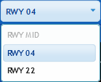
 |  |  |  |  | 方案一
跑道下拉栏： |  | DB中跑道管理表读取
 |  | 方案一，显示所有跑道，闲置跑道不可选择
 |  | 方案二，显示所有非闲置跑道，全部可选择

全体 | 按钮 | 显示航空显示-中央画面
TDZ | 按钮 | 显示航空显示-中央-TDZ画面

风向变化范围 |  | 最小值 | 最大值 | 需要最值以外数值，判断变化区域

云高X层 |  | 10分钟，平均值
24h降雨量 |  | 累计值
1h降雨量 |  | 累计值
人工XXX项目，可编辑。其余项目单存显示用，手动编辑项目需要在人工干预履历表中追加数据。
人工天气现象 |  | 下拉选择
人工云低高度 |  | 手动入力
人工主导能见度 |  | 手动入力
垂直能见度 |  | 10分钟，平均值

气温 |  | 一分钟平均值
相对湿度 |  | 一分钟平均值
露点 |  | 由每分钟平均气温及相对湿度计算得出
日最高温 |  | UTC时间本日内，最高位温度
日最低温 |  | UTC时间本日内，最高低温度
日最高时间 |  | UTC时间本日内，日最高温的UTC时间，时分秒格式 |  |  |  | 按照系统设定，提前一段时间生成报文，追加到报文履历表中。
日最低时间 |  | UTC时间本日内，日最低温的UTC时间，时分秒格式 |  |  |  | 航空显示画面，报文显示最新报文，以及发送倒计时。
灯光 |  | 直接数据读取

1分钟MOR |  | 接地地带，气象光学视程1分钟平均值
10分钟MOR |  | 接地地带，气象光学视程10分钟平均值
1分钟VIS |  | 跑道方向能见度1分钟平均值
10分钟VIS |  | 跑道方向能见度10分钟平均值
1分钟最小RVR |  | 10分钟内的1分钟平均最小值
1分钟最大RVR |  | 10分钟内的1分钟平均最大值
1分钟RVR |  | 以实际跑道灯光强度计算的 1 分钟平均跑道视程值
10分钟RVR |  | 以最大（100％）跑道灯光强度计算的 10 分钟平均跑道视程值
QNH |  | 1分钟平均值，修正海压
QFE |  | 1分钟平均值，场面气压

发报方式 |  | 单选，自动，手动
 |  | 自动，按照频率，自动生成报文，自动发送报文，同时写入报文履历表。显示最新报文。
 |  | 手动，只有点击发送，才发送报文
编辑 | 按钮 | 点击弹出报文子画面，可手动输入报文内容。
发送 | 按钮 | 无视发报方式，立即将报文发送，写入报文履历表。
报文 |  | 按照频率，根据跑道接地底带数据生成
 |  | 或者，报文子画面返回。

计算项目：
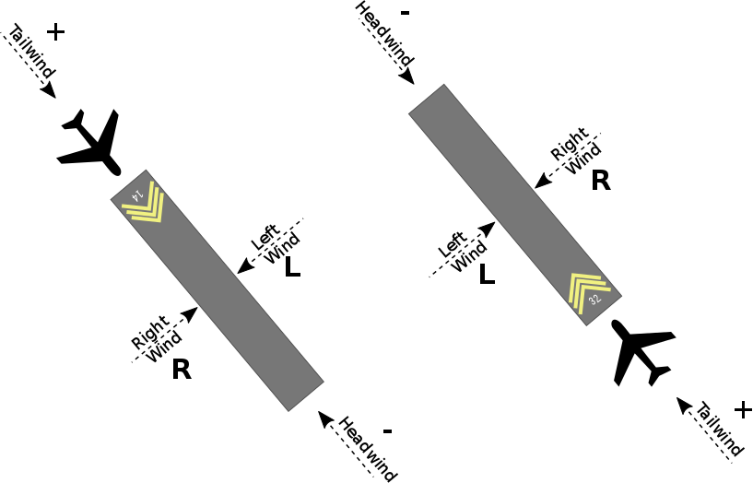
顺风 | 跑道方向的顺风 |  | 计算时，需要考虑跑道起降端时可变的
顶风 | 跑道方向的顶风 |  | 计算时，需要考虑跑道起降端时可变的
侧风 | 垂直跑道的侧风 |  | 计算时，需要考虑跑道起降端时可变的
阵风 | 两分钟或十分钟时间段内瞬间风速大于等于平均风速5米/秒的最大值
MOR
RVR | 跑道视程
VIS
露点
QNH | 修正海压

航空显示-中央-TDZ
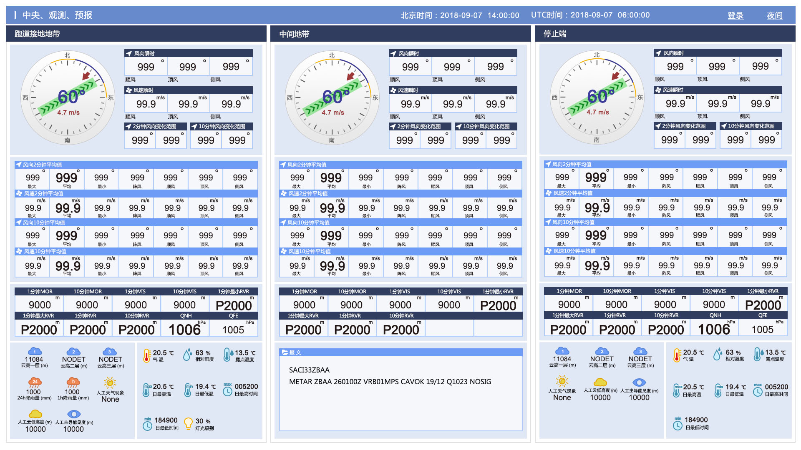

画面项目为 跑道接地地带项目+报文相关
布局重新调整
数据来源，处理和参照画面一致

航空显示-塔台
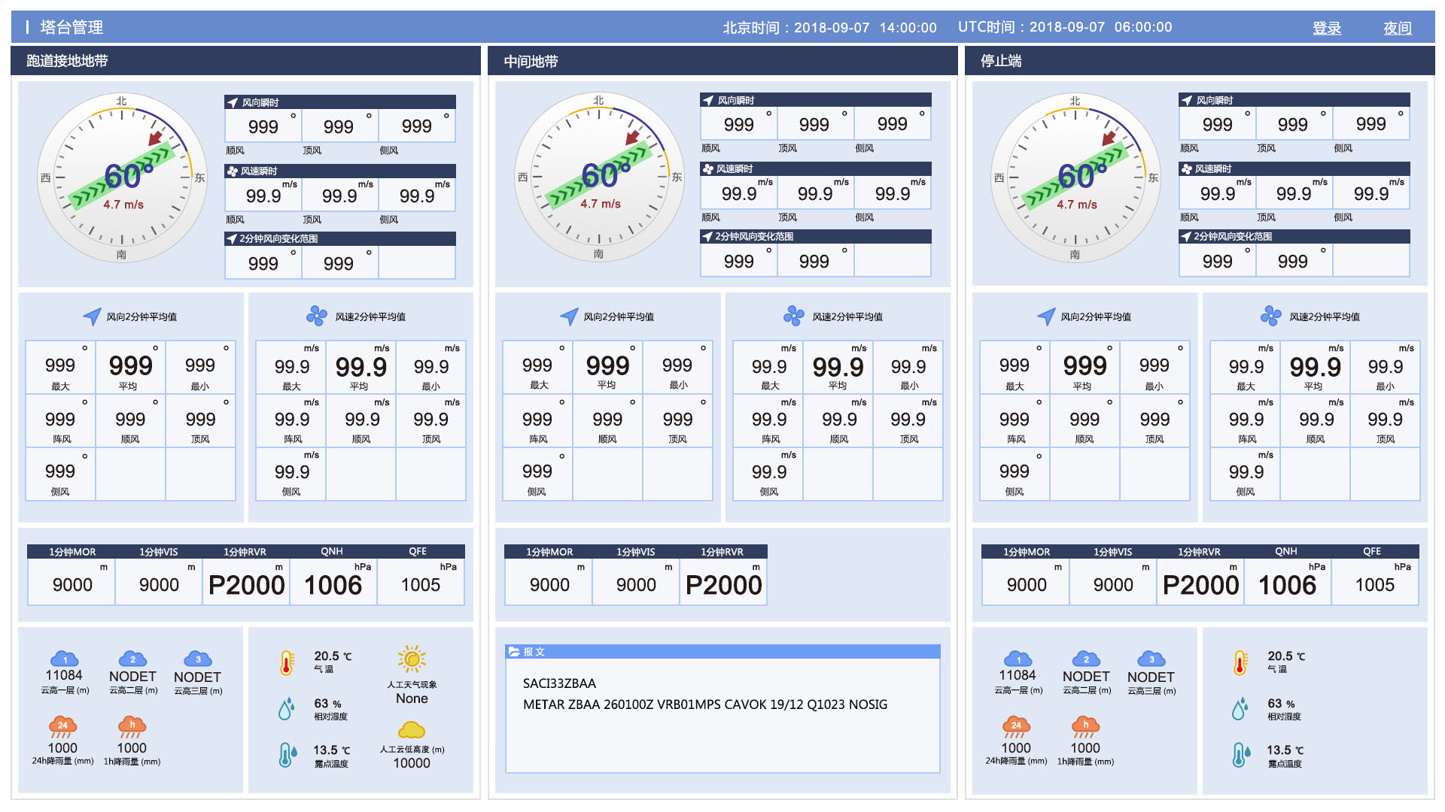
编辑设定和航空显示-中央一致，项目完全参照IMAGE

航空显示-其他

编辑设定和航空显示-中央一致，项目完全参照IMAGE

天气显示
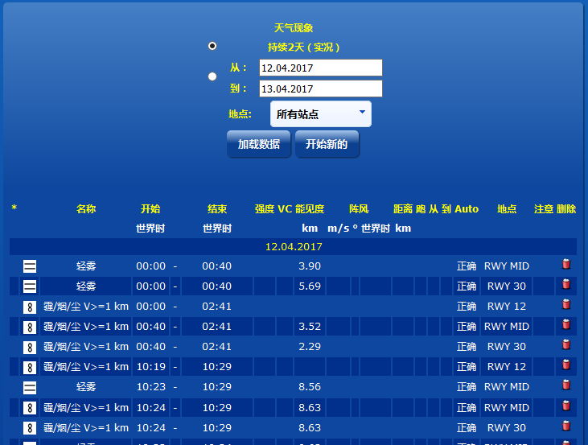

查询
人工输入

远处

 | 地点 | 下拉

一览项目

 | 天气图标 |  | 图片
 | 天气名称
 | 开始时间(UTC) |  | 年月日时分
 | 结束时间(UTC) |  | 年月日时分
 | 强度
 | 远处 |  | 1是/0否
 | 能见度(km)
 | 阵风风速(m/s)
 | 阵风风向(°)
 | 阵风时间(UTC) |  | 年月日时分
 | 距离(km)
 | 飑 |  | 空白/1是/0否
 | 自 |  | 方向名
 | 至 |  | 方向名
 | 地点 |  | 地点名
 | 注意
 | 编辑 |  | 按钮
 | 删除 |  | 按钮

查询 | 按钮 | 触发检索
人工输入 | 按钮 | 迁移到人工天气编辑（追加）画面
编辑 | 按钮 | 迁移到人工天气编辑（更新）画面
删除 | 按钮 | 删除确认，追加到天气显示履历表。

天气现象触发器作成

 | 当DB表中追加一条数据时，判断当前数据和前一条数据的天气现象不一致时，向天气显示表追加一天数据。并更新，天气显示表中上一条数据。
 |  | 新规时，追加项目：开始时间，站点，天气现象
 |  | ※传感器数据的天气现象和MST管理不一致，需要转换一下
 |  | 更新时，更新项目：结束时间（如果为空时，才更新）
 |  | 追加天气显示履历表。
 | 天气现象一致时，不做处理。

 |  |  |  | 天气显示表，追加字段写入区分 | 触发器：0，人工：1
 |  |  |  | 触发器的更新对象，需要限定为 写入区分为0的数据，且，结束时间为空

 |  |  |  | 人工编辑的数据，写入区分更新为1

天气编辑
 |  |  | 追加分支 | 编辑分支

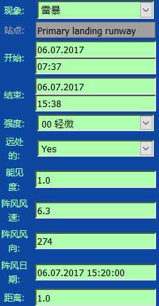
 |  |  | 必须 |  | 不可编辑

地点
 |  |  | 必须 |  | 不可编辑

 |  |  | 必须 |  | 不可编辑

远处天气现象：下拉

飑：下拉

自：下拉

至：下拉

注意：入力区域

项目
 | 现象 | 下拉
 | 地点 | 下拉
 | 开始时间(UTC) | 时间标签
 | 结束时间(UTC) | 时间标签
 | 强度 | 下拉
 | 远处 | 下拉
 | 能见度(km)
 | 阵风风速(m/s)
 | 阵风风向(°)
 | 阵风时间(UTC) | 时间标签
 | 距离(km)
 | 飑 | 下拉
 | 自 | 下拉
 | 至 | 下拉
 | 注意 | textarea

保存 | 编辑天气显示表。追加天气显示履历表。如果上一条数据未结束，直接添加结束时间
取消

当前数据显示
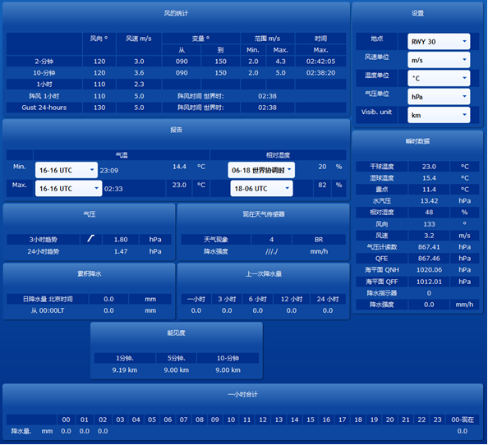
 |  |  |  |  | 数据源为TDZ

 | 风向 | 风速 | 风向范围 | 风俗范围 | 时间
2-分钟 | ¡ | ¡ | ¡ | ¡ | ¡
10-分钟 | ¡ | ¡ | ¡ | ¡ | ¡
1小时 | ¡ | ¡
风向范围°
风速范围°
时间(UTC)
 | 风向 | 平均值
 | 风速 | 平均值
 | 风向范围 | 最小值 | 最大值
 | 风俗范围 | 最小值 | 最大值
 | 时间 | 最大值时间（UTC）

阵风时间(UTC)
 | 风向 | 风速 | 阵风时间(UTC)
阵风1小时 | ¡ | ¡ | ¡
阵风24小时 | ¡ | ¡ | ¡

阵风 24小时
阵风时间(UTC)
 | 阵风：时间范围内最大风速 - 平均风速 大于等于 5m/s
 | 风向 | 最大阵风风向
 | 风速 | 最大阵风风速
 | 阵风时间(UTC) | 最大阵风时间

 |  |  | UTC时间 | 温度 | 单位
最低气温（范围：UTC的今日） |  |  | ¡ | ¡
最高气温（范围：UTC的今日） |  |  | ¡ | ¡

 |  |  |  | 湿度 | 单位
最低相对湿度（范围：UTC的今日） |  |  |  | ¡ | 固定（％）
最高相对湿度（范围：UTC的今日） |  |  |  | ¡ | 固定（％）

天气现象传感器
气压3小时趋势 |  | 平均气压 | 单位
气压24小时趋势 |  | 平均气压 | 单位

天气现象 | 现象等级 | 天气现象标识 |  | 瞬时
降水强度 | 空 | mm/h（固定）

 | 现象等级 |  | 通过天气现象标识判断得到 |  |  | 参照气象等级表
 | 天气现象标识 |  | 通过气象传感器得到，从DB表取得即可
持续降水量

累计降水前日（本地时间） |  |  | 昨日，降水表数据条数 |  |  | 单位固定
累计降水今日（本地时间） |  |  | 今日，降水表数据条数 |  |  | 单位固定
前日LT
1小时

今日LT
持续降水量
 | 1小时 | 当前时间向前 指定范围内 累积值
 | 3小时 | 当前时间向前 指定范围内 累积值
 | 6小时 | 当前时间向前 指定范围内 累积值
 | 12小时 | 当前时间向前 指定范围内 累积值
 | 24小时 | 当前时间向前 指定范围内 累积值

能见度
 | 1分钟 | 平均值 | 单位
 | 5分钟 | 平均值 | 单位
 | 10分钟 | 平均值 | 单位

每小时降水总量
UTC时间今日降水量每小时单位内累计

单位固定 |  | 数据不存在为空
最后有总合计显示

瞬时数据 |  | 数值 | 单位 |  | 单位
 | 露点 | 1分钟内 计算值
 | 水汽压 | 1分钟内 计算值
 | 相对湿度 | 1分钟内 平均值 |  |  | 固定
 | 风向 | 读取 |  |  | 固定
 | 风速 | 读取
 | 气压计读数 | 1分钟内 平均值
 | QFE | 1分钟内 平均值 |  |  |  | 如果取不到，直接显示为0
 | 海平面QNH | 1分钟内 平均值 |  |  |  | 如果取不到，直接显示为0
 | 海平面QFF | 1分钟内 平均值 |  |  |  | 如果取不到，直接显示为0
 | 降水指示器 | 1分钟 0=无降水；1=有降水 |  |  | 空
 | 降水强度 | （1分钟内 累计）*60 |  |  | 固定

跑道视程空管显示
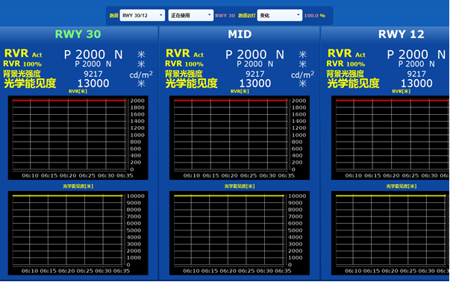
 |  |  |  |  |  |  | 跑道 | 下拉
 |  |  |  |  |  |  | 边灯 | 下拉 | 初始值DB读取
TDZ
END

 |  |  |  |  |  |  | 曲线图上 RVR值曲线图 下为光学能见度曲线图
 |  |  |  |  |  |  | 没有数据是，位置也在
 |  |  |  |  |  |  | 坐标系的纵坐标单位一致
 |  |  |  |  |  |  | 横坐标以五分钟分割，UTC时间
 |  |  |  |  |  |  | 以五分钟为单位，向上取整选取时间范围

 |  |  |  |  |  |  | 例： | 现在时间 |  | 横坐标范围
 |  |  |  |  |  |  |  | 6:36:00 |  | 6：00--6：36
 |  |  |  |  |  |  |  | 6:30:00 |  | 6：00--6：30

刷新频率一分钟

 | RVR act |  | 跑道视程（RVR）1分钟 平均值，考虑实际灯光强度 | 值为：P2000
 |  |  | 趋势：瞬时值和平局值比较结果 | 值为：N——无变化；“+”——呈上升趋势；“-”——呈下降趋势；
 |  |  | 单位
 | RVR 100% |  | 跑道视程（RVR）1分钟 平均值，考虑最大灯光强度 | 趋势：和上一条数据相比
 |  |  | 趋势：瞬时值和平局值比较结果
 |  |  | 单位 |  | P 高于 | 当返回值高于2000 时 显示 P2000
 | 背景光强度 | BL | 一分钟平均值 |  |  | 其他情况显示，返回值
 |  |  | 单位固定

 | 光学能见度 | MOR | 一分钟平均值
 |  |  | 单位固定

跑道视程总显示
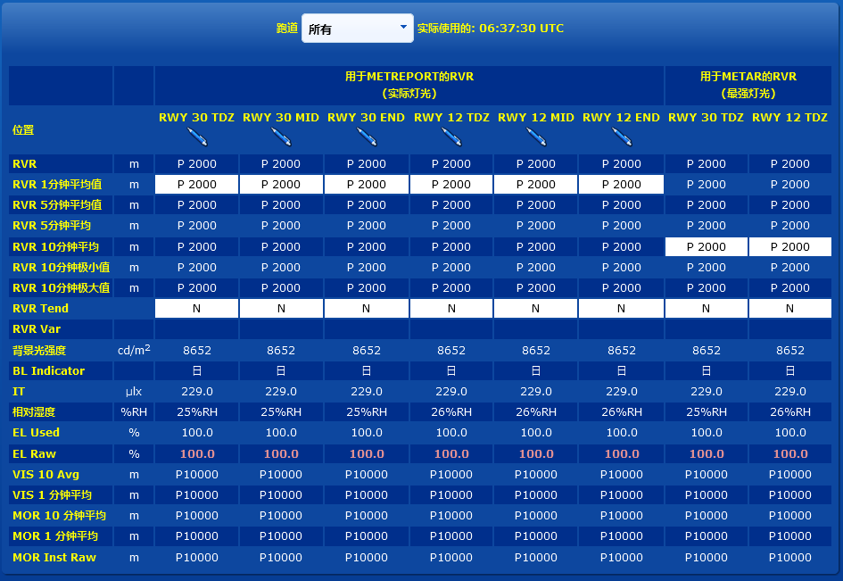

所有项目是单纯显示

一览列项目名是动态的
实际灯光 | 跑道名+TDZ，MID，END
最强灯光 | 跑道名+TDZ

 |  | 单位固定
 | RVR |  | 能见度传感器测得的实际数值
 | RVR 1 Avg |  | 跑道视程（RVR）1分钟平均数值
 | RVR 5 Avg |  | 跑道视程（RVR）5分钟平均数值（观测期前5分钟）
 | RVR 5 Avg P |  | 跑道视程（RVR）5分钟平均数值（观测期前10到5分钟）
 | RVR 10 Avg |  | 跑道视程（RVR）10分钟平均数值
 | RVR 10 Min |  | 近10分钟内最小值（1分钟数值）
 | RVR 10 Max |  | 近10分钟内最大值（1分钟数值）
 | RVR Tend |  | 趋势： | N——无 | RVR 5 Avg和RVR 5 Avg P进行比较
 |  |  |  | +——上升趋势
 |  |  |  | -——下降趋势
 | RVR Var |  | 如果在10分钟周期内，1分钟跑道视程数值与平均值间的差值大于50米或大于平均值的20%，取较大者
 | BL |  | 背景光亮度
 | BL 等级 |  | 国际民航组织（ICAO）提出的背景光亮度等级（0=夜间、1=黄昏/黎明、2=白昼、3=艳阳天（阳光强度大，可穿透云雾））。有BL值时，数值计算比BL等级更加准确，更适用。

 | IT |  | 照度阈值 | 计算结果
 | 相对湿度 |  | 相对湿度，用百分比表示
 | EL 在用 |  | 边界灯强度（取决于不同配置）
 | EL 原始值 |  | 固定100.0
 | Vis 10 Avg |  | 机场能见度（简称“能见度”）——10分钟平均值
 | Vis 1 Avg |  | 能见度——1分钟平均值
 | MOR 10 Avg |  | 气象光学视程——10分钟平均值
 | MOR 1 Avg |  | 气象光学视程——1分钟平均值
 | MOR Inst Raw |  | 气象光学视程——能见度传感器测得的原始数值，瞬时值

风数据显示
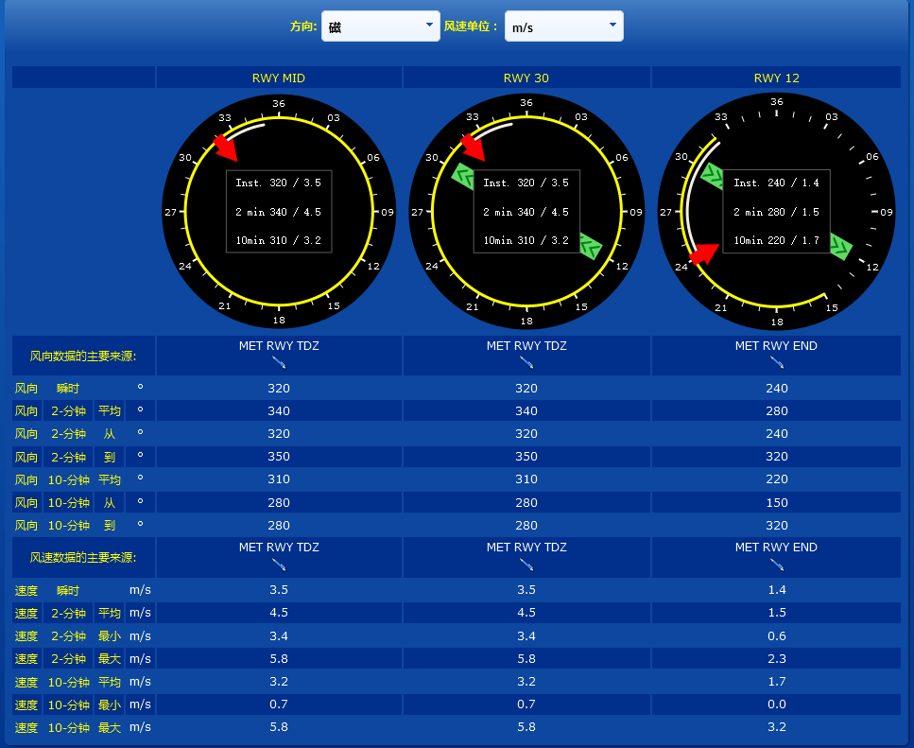
跑道： 下拉

TDZ
MID
END
方向 | 下拉 | 真北，磁北 | 真北=磁北+磁半角 | DB中数据为磁北 | 默认真北
跑道 | 下拉 |  |  |  | 磁北选择，暂时不起作用。实际上，会影响风数据的计算。

风表盘设定和航空显示一致

风向 | 瞬时 | 单位固定
 | 2分钟平均
 | 2分钟最小
 | 2分钟最大
 | 10分钟平均
 | 10分钟最小
 | 10分钟最大

风速 | 瞬时 | 单位动的
 | 2分钟平均
 | 2分钟最小
 | 2分钟最大
 | 10分钟平均
 | 10分钟最小
 | 10分钟最大

云底显示
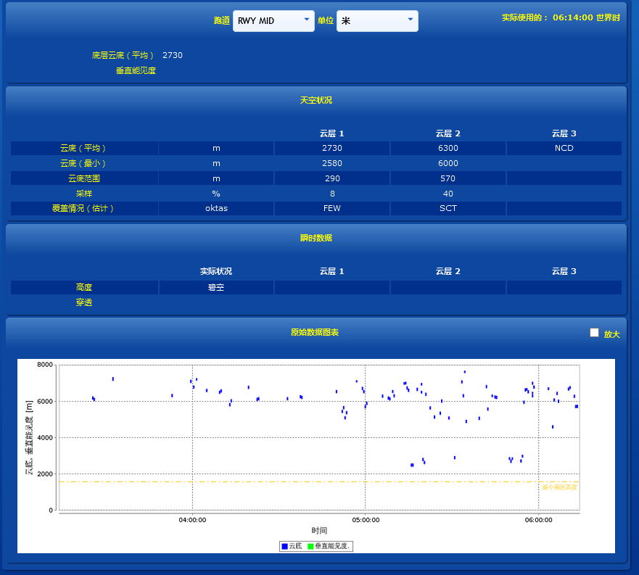
地点
刷新频率和航空显示画面一致 |  |  |  |  | 数据源为TDZ

m
m
底层云底（平均） |  | 10分钟，最低云底平均高度
垂直能见度 |  | 10分钟，垂直能见度平均值

云底（平均） |  | 单位 |  | 10分钟，平均值
云底（最小） |  | 单位 |  | 10分钟，最小值
云底范围 |  | 单位 |  | 10分钟，最大值-最小值，取整
采样 |  | 单位固定 |  | 空
覆盖情况 |  | 单位固定 |  | 空

 |  |  |  | 当读取内容为NODET时，显示NCD
 |  |  |  | 平均值计算，如何处理？
瞬时高度 |  | 读取
云层厚度 |  | 读取（云高）

云层厚度
点状图表

 | 时间UTC | 按小时为单位，当前时间向下取整，前三小时至今

 | 例如 | 现在时间 | 6:28:00
 |  | 显示范围 | 3：00 至 6：28

 | 显示数据为 |  | 底层云底（平均）
 |  |  | 垂直能见度
 |  |  | 最小扇区高度 |  | 这个项目怎么取？？

年月总簿
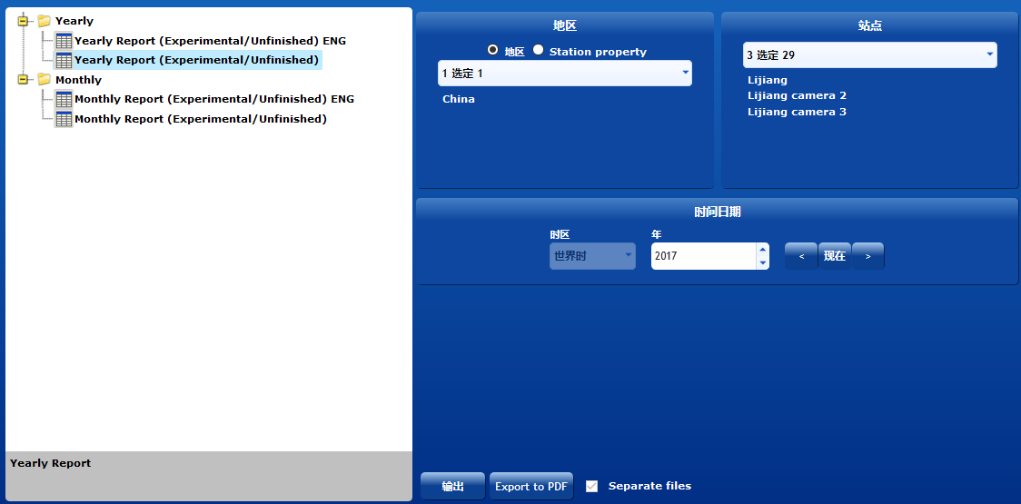

年总簿
总簿类型 | 单选 |  | 年总簿 | 月总簿

月总簿
站点 | 下拉

年总簿 |  | 数据不全时，空显示
 |  | 例如1,2,3,4,5月份没有数据

时区 | 下拉 | 固定选择UTC |  | 不可更改

年总选择时 |  | 月下拉不可用

EXCEL | 表格固定的，每个cell添值 |  |  |  | 模板为多个工作簿
A3打印纸
固定路径出力

根据设定多语言，总簿类型，选择模板出力

处理内容，参照模板

年范围 |  | 当前年份-5 到现在

图形数据
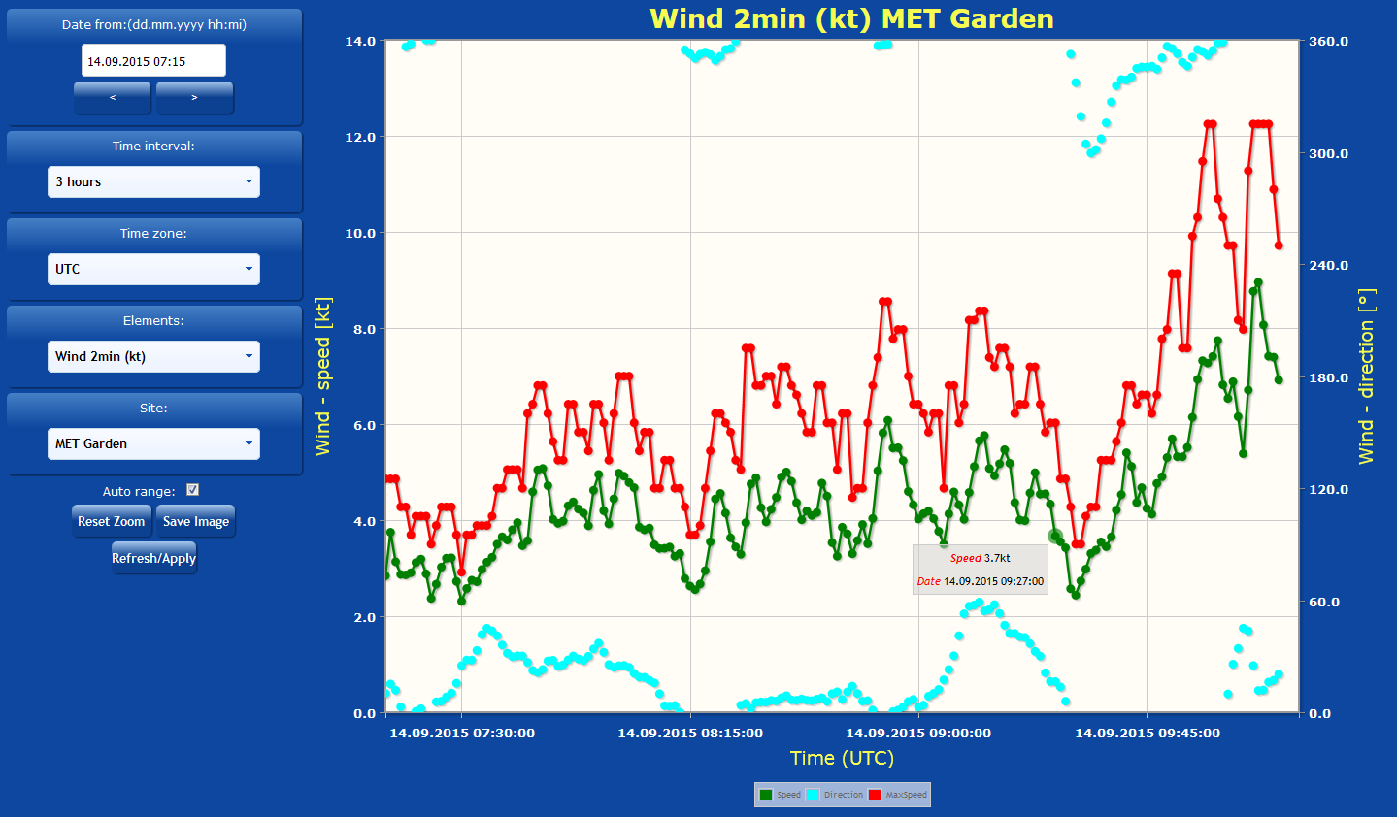
时间UTC
时间UTC | 选择显示数据日期 年月日 |  |  | 时间标签

站点
 | 横坐标 | 从00:00:00 到 23:59:59协调世界时
 |  | 数据间隔为十分钟

对象
站点 | 下拉

对象 | 下拉

 |  | 能见度 |  | 十分钟平均
 |  | 云高 |  | 十分钟平均
 |  | 降水 |  | 十分钟累计
 |  | 温度 |  | 十分钟平均
 |  | 气压 |  | 十分钟平均
 |  | 湿度 |  | 十分钟平均
输出
 |  | 风 | 风速 | 十分钟平均
 |  |  | 风向 | 十分钟平均

输出 | 按钮 | 显示曲线图

风玫瑰图
年
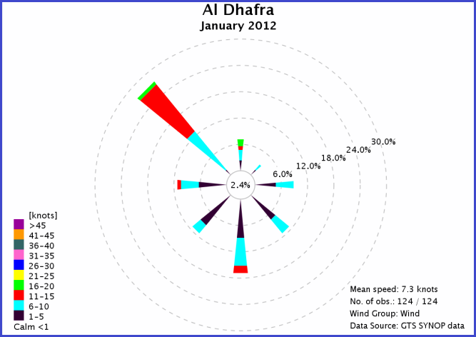
 | 时间UTC

 | 显示数据，选取 十分钟平均数据

月
 | 年 | 下拉 | 当前年份-5 到现在
 | 月 | 下拉

站点
 | 站点 | 下拉

数据： | 风速
 | 风向

 | 输出 | 按钮

输出

存档
地点

从 | 到 | 时间标签UTC
类型 | 下拉 |  | 风
地点 | 下拉 |  | 云
 |  |  | 降水
 |  |  | 温湿度
出力数据为编辑后数据 |  |  | 视程
保存为csv格式，指定路径出力，完了提示。

